7.产品浸泡实验图片
款号 | 颜色 | 浸泡图片 | 浸泡时间 | 结论
TAJJBO82760 | 黑色 | 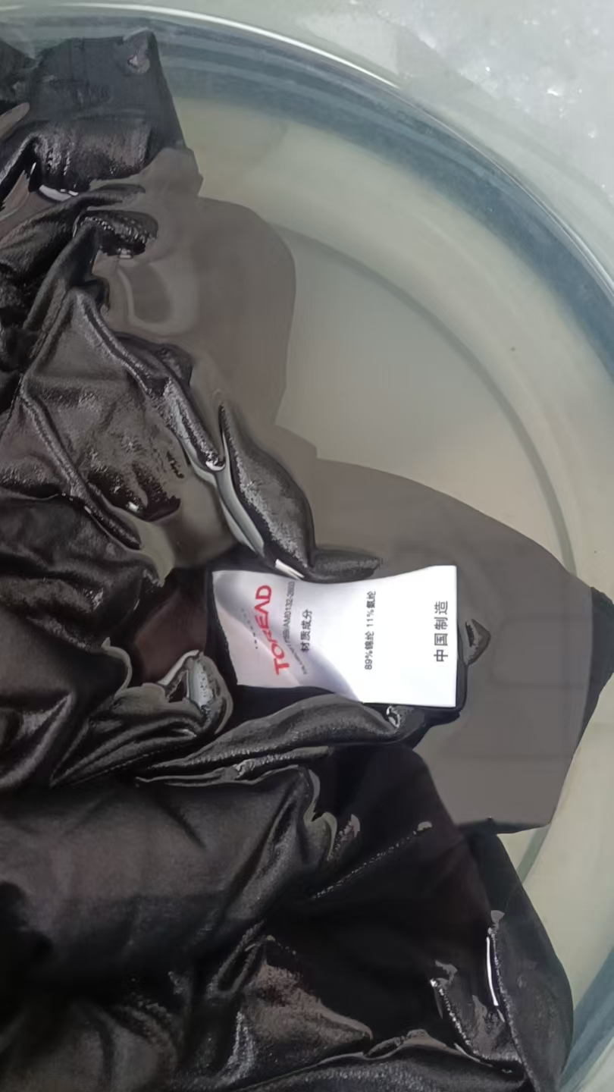 | 1小时 | 合格
TAJJBO82760 | 米色 | 浅色面料无浸泡实验
TAJJBO82760 | 冰草蓝 | 浅色面料无浸泡实验

